Handleiding
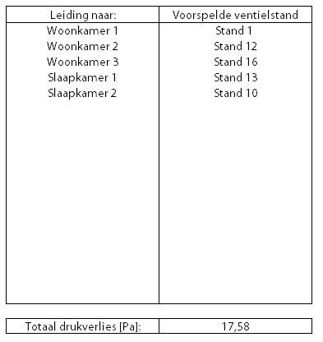
Weerstandsberekening en inregelstanden ventielen

Stap 1: Systeemdiameter kiezen

Stap 2: Gegevens invullen

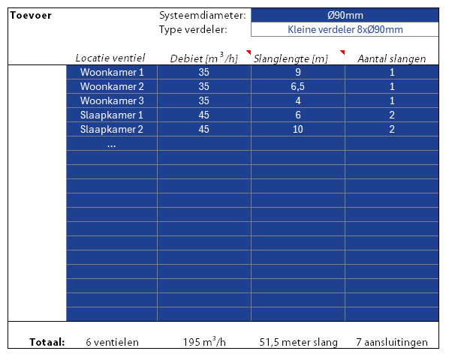

Stap 3: Ventielstanden voorspellen

